01
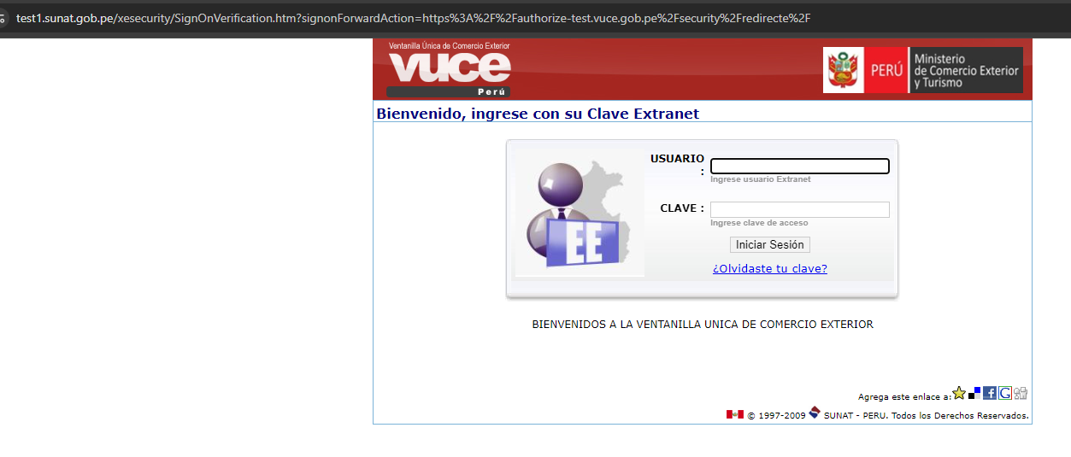
PASO 01: Ingresar a la página de Autenticación

https://landing-test.vuce.gob.pe/autenticacion2/landing-componentes/components

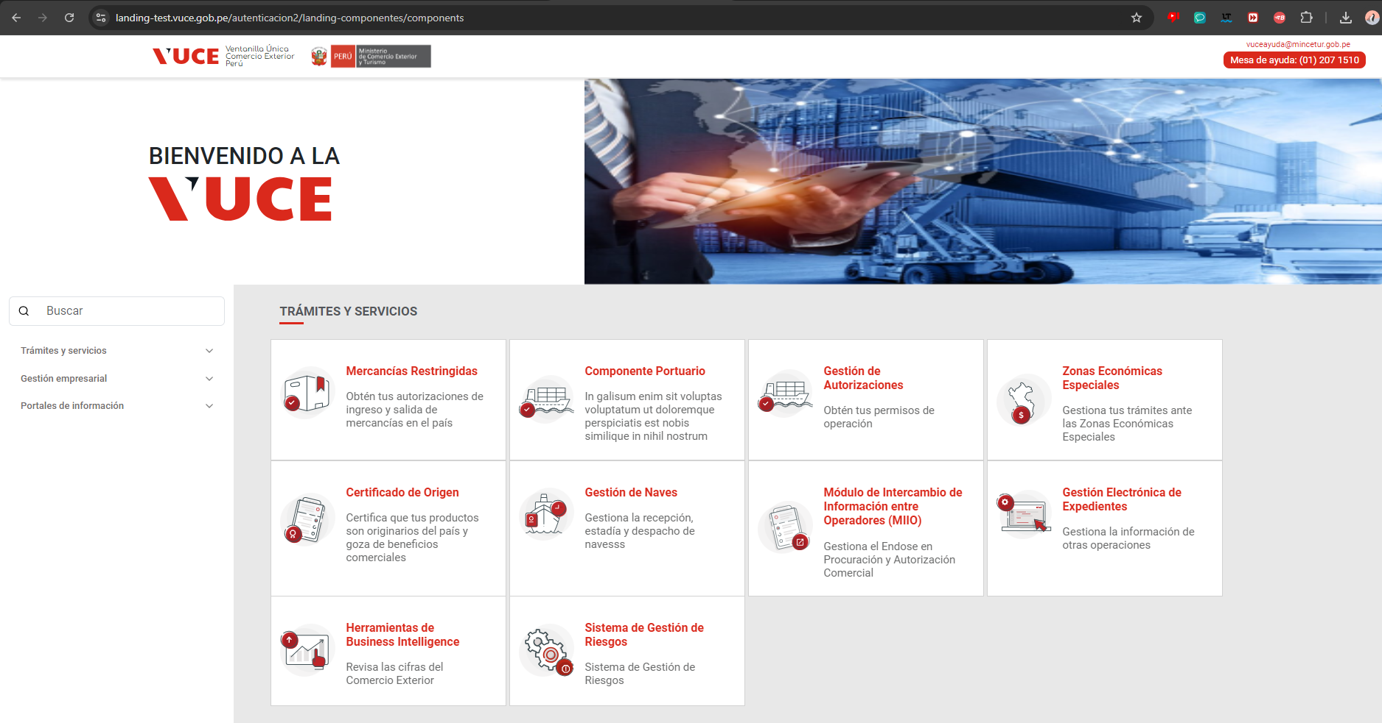

PASO 02: Seleccionar el Tramite Servicio "Mercancias Restringidas"

El sistema muestra la ventana de logeo, para para el ingreso de las credenciales
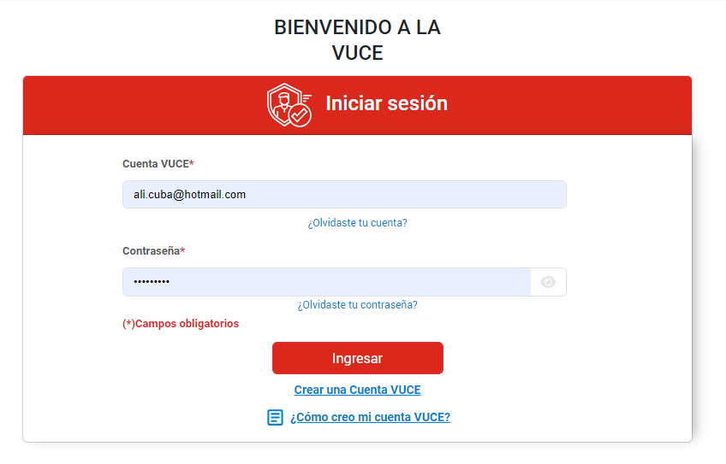

PASO 03: Seleccionar la opcion "Crear una Cuenta VUCE"

El sistema muestra la ventana de logeo, para para el ingreso de las credenciales

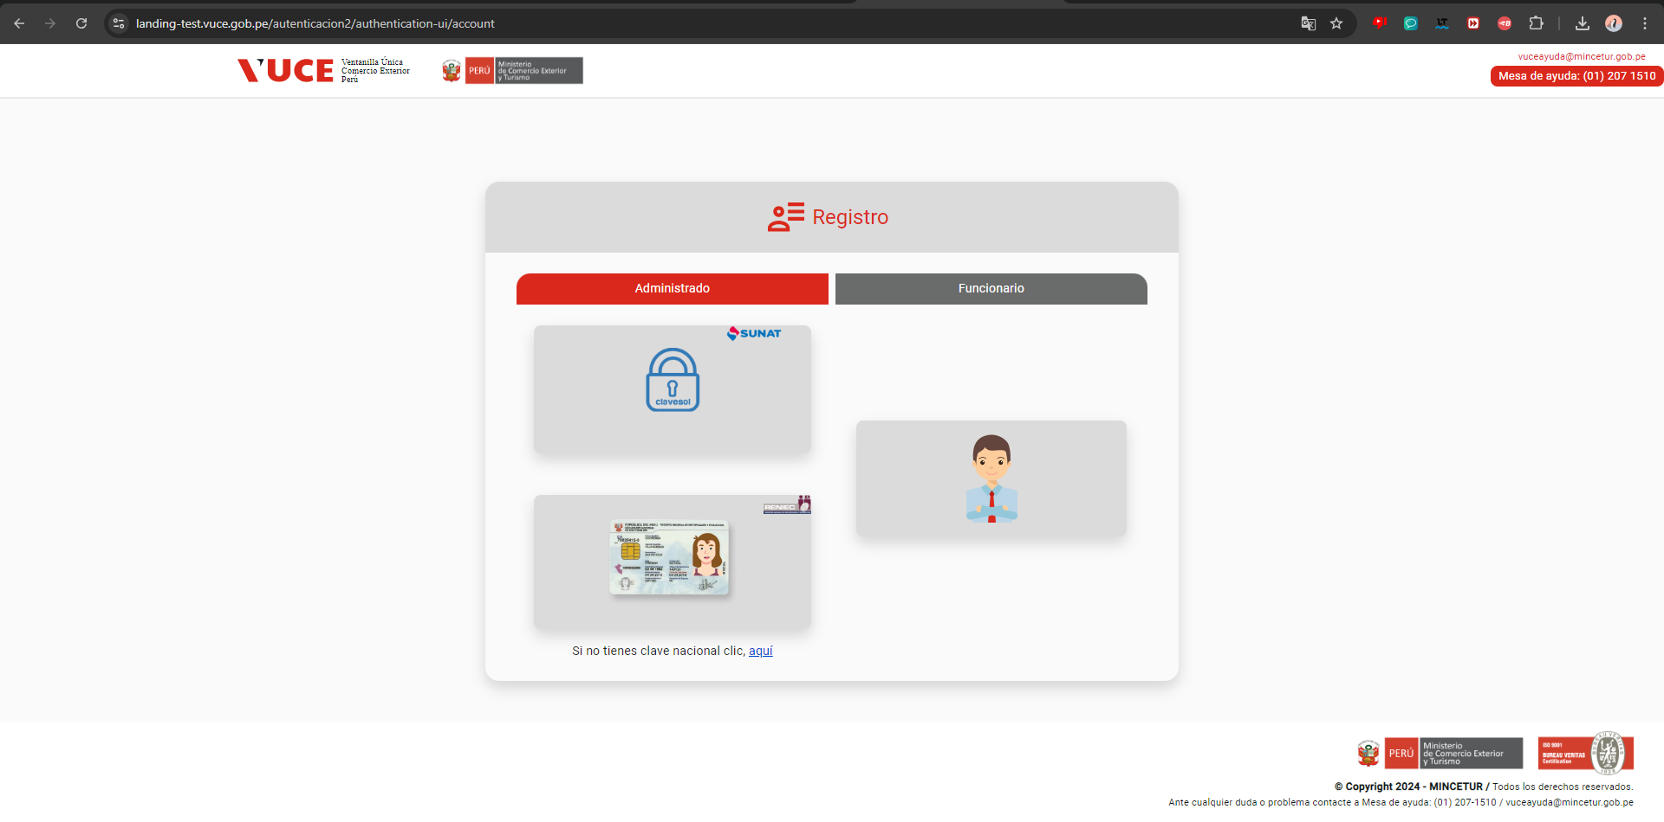

PASO 04: Seleccionar el tipo de cuenta a realizar la Búsqueda

El sistema muestra la ventana de logeo, para para el ingreso de las credenciales, para tipo SUNAT

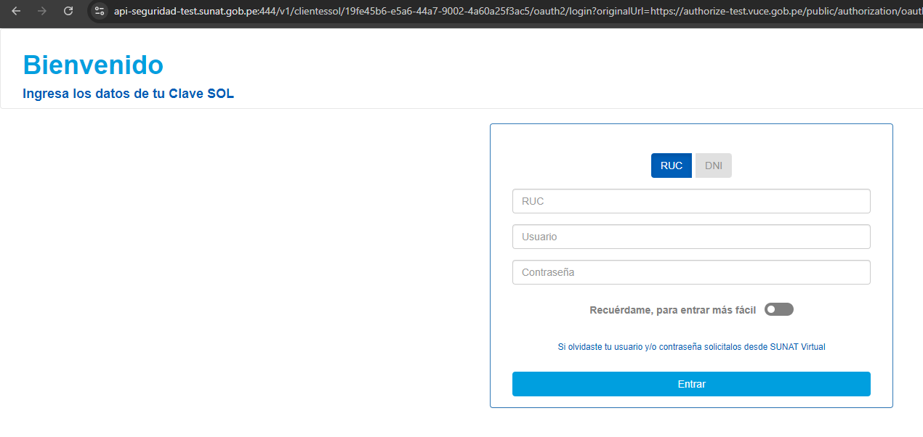

El sistema muestra la ventana de logeo, para para el ingreso de las credenciales, para tipo RENIEC

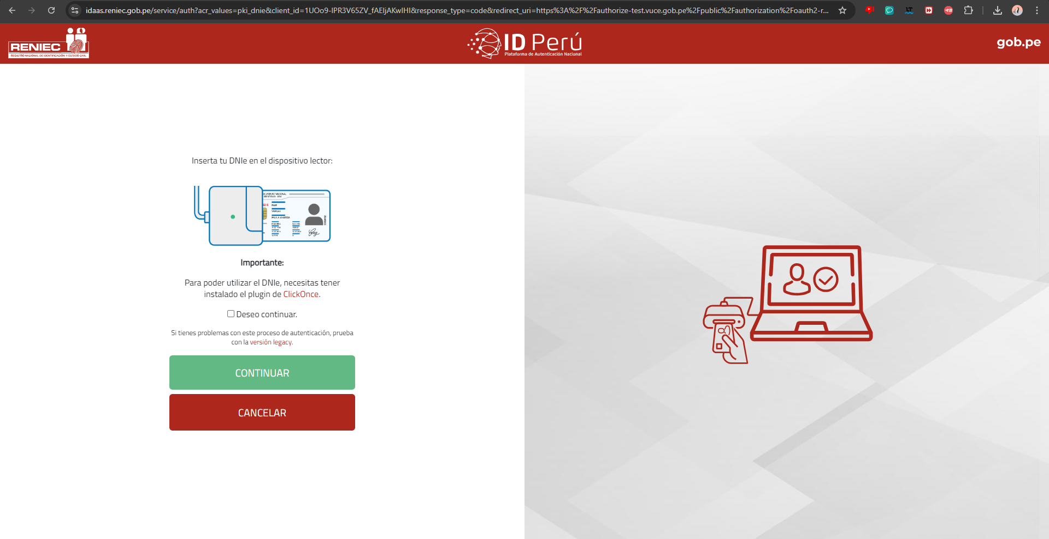

El sistema muestra la ventana de logeo, para para el ingreso de las credenciales, para tipo EXTRANET

02
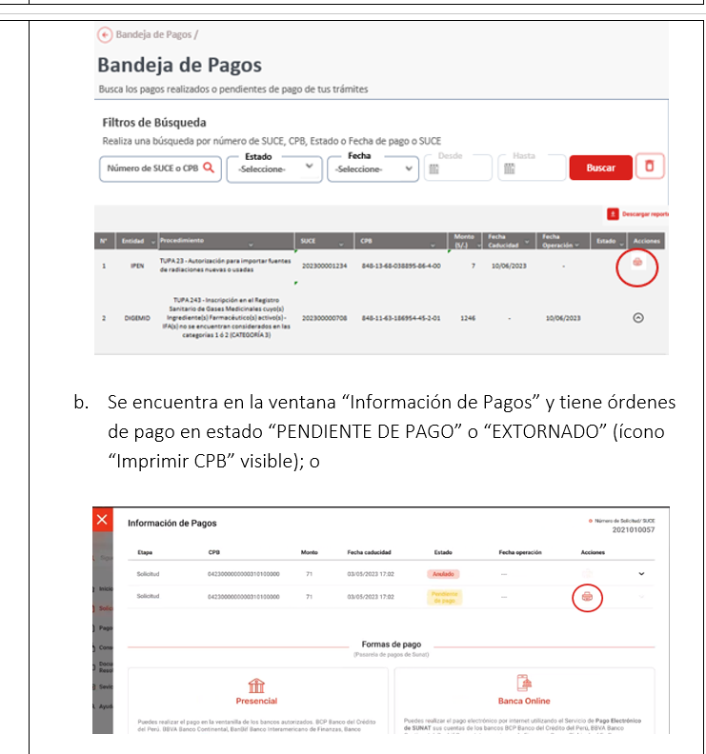
PASO 01: Ingresar a la página de la VUCE

https://landing-test.vuce.gob.pe/mr2/mr2-ui/

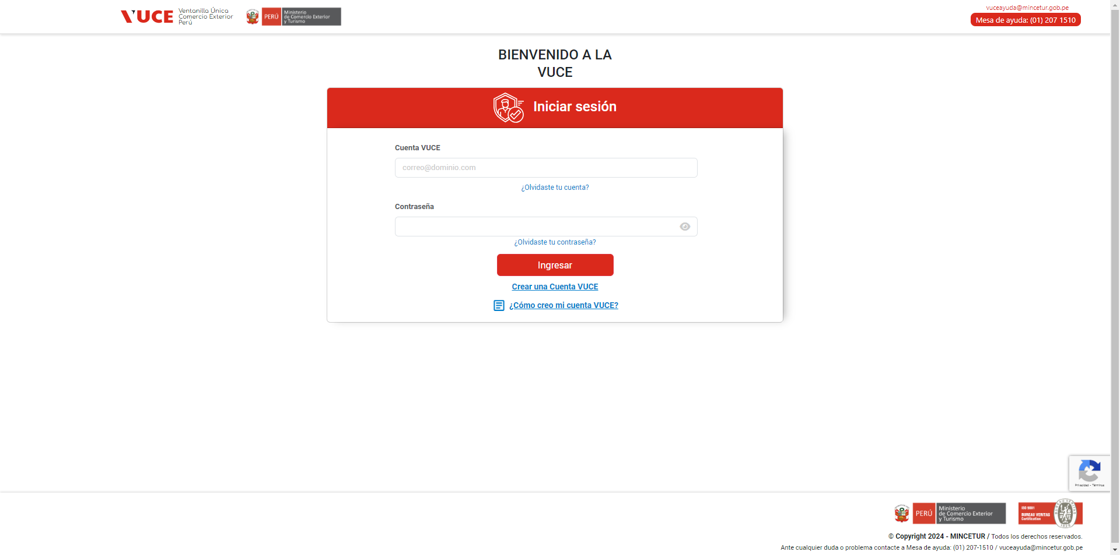

PASO 02: Loguearse con el perfil MR.ENTIDAD.SUPERVISOR_AREA

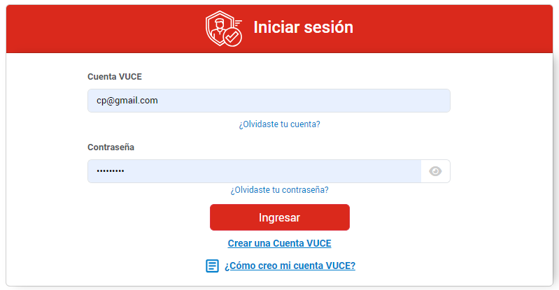

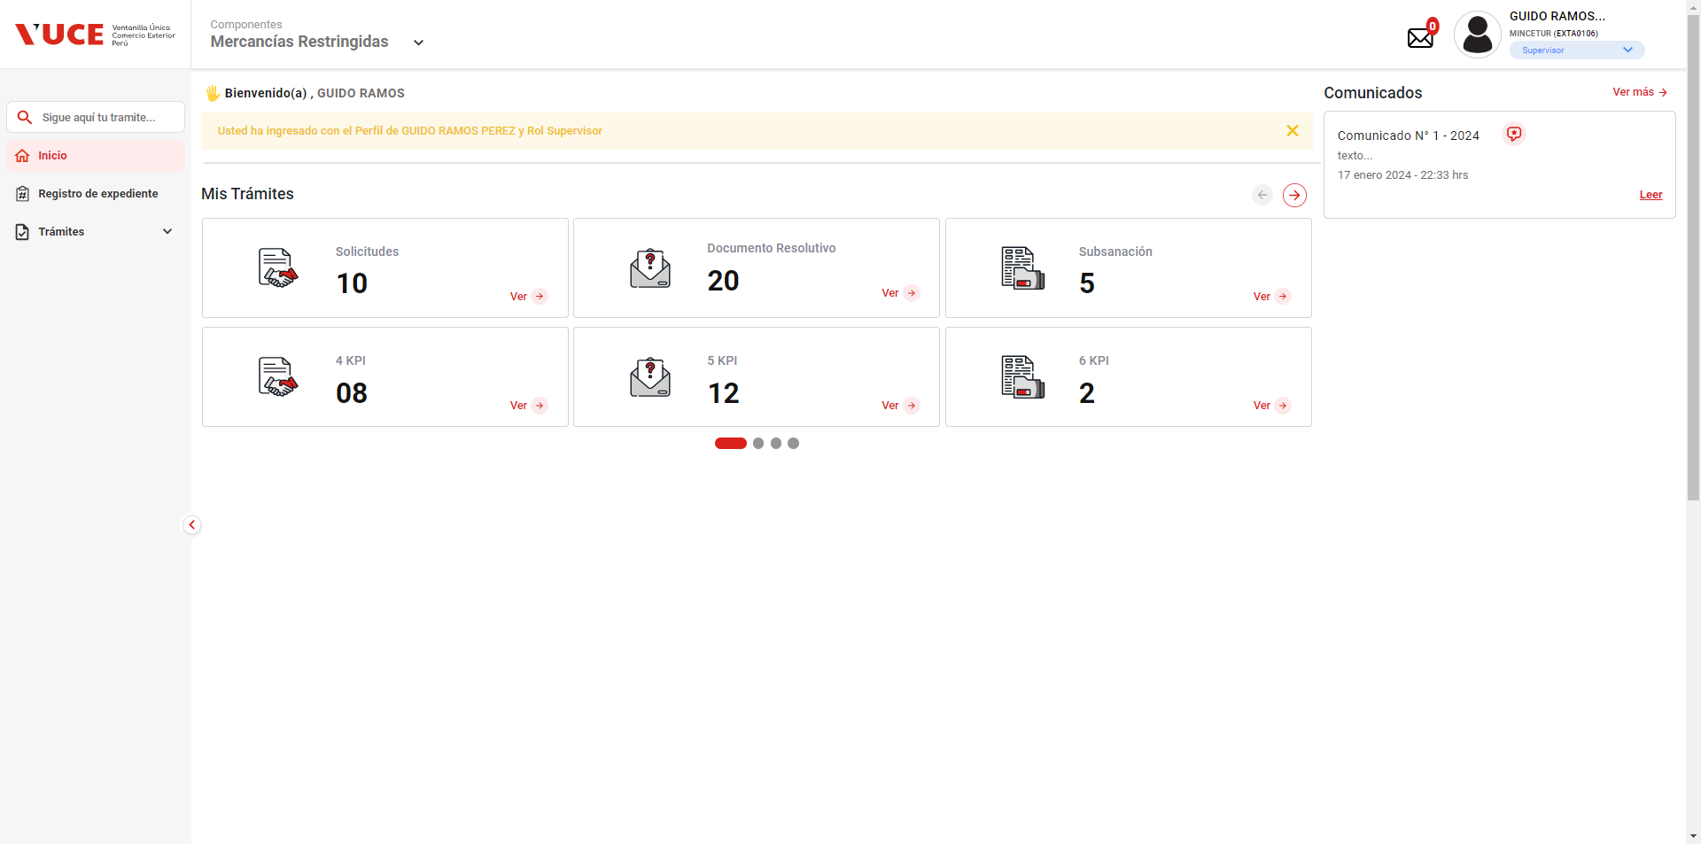

PASO 03: Ir a la Bandeja de Pagos

Que el sistema muestre la lista de resultados con los pagos pendientes

Los botones de ver más no hacen ninguna acción, y el botón de siguiente de la misma manera.

PASO 04: Buscar las ordenes de pagos pendientes de pago para una persona natural

No se halla un listado de ordenes de pago según el rol indicado

 | 1. Ingresar a la página de la VUCE https://www.vuce.gob.pe/Paginas/Inicio_autenticacion.aspx
 | 2. Loguearse con el perfil MR.ENTIDAD.SUPERVISOR_AREA
 | 3. Ir a la Bandeja de Pagos
 | 4. Buscar las ordenes de pagos pendientes de pago para una persona natural
 | 5.Seleccionar una orden de pago
 | 6. Hacer clic en el botón CPB (imprimir)
 |  | 1. Que el sistema muestre la lista de resultados con los pagos pendientes
 |  | 2. Que el sistema invoque la pasarela de pagos de SUNAT
 |  | 3. En caso de éxito, la pasarela retorna lo siguiente:
 |  | * Nombre referencial del archivo
 |  | * Archivo con la información resumen a pagar (en pdf)
 |  | * Código 200 (operación exitosa)
 |  | orden de pago en estado ' Pendiente de Pago' desde la Bandeja de Pagos y al hacer clic en “Imprimir CPB” se puerda Ver el comprobante bancario para una persona jurídica

